Sheet1
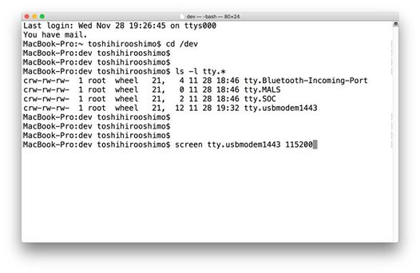
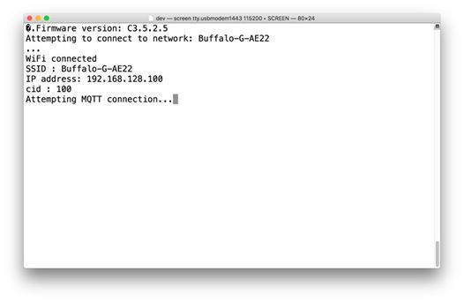
STM32をMacで使用する際の、準備と確認について、手順を記載します。
(1)Micro USBケーブルで、Macと接続する。
(2)デスクトップ上に、「DIS_L4IOT」の名前でマウントされていることを確認する
(3)ターミナルを起動する
(4)/devフォルダに移動する
# cd /dev
(5)デバイスのttyファイルが生成されていることを確認する
# ls -l tty.*
→tty.usbmodem1443 が表示されていればOK
(6) シリアル通信の内容をscreenコマンドで確認する
# screen tty.usbmodem1443 115200
→Wifiに接続され、Attempting MQTT connection...と表示されていれば、正常にシリアル通信ができている。

